상품제안서
글라스락 이지그립 머그컵+플레인 머그 텀블러 350ml 선물패키지 | 상품코드: F20821

 |  |  |  |  |  |  | 02-412-0044 | www.easy1.co.kr
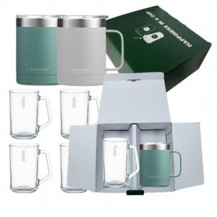

【상세/제작정보】 | ※스텐텀블러에만 레이저 각인 가능합니다.

【인쇄/포장옵션】 | 레이저 / 포장불가능

【공급단가】 | 수량 | 50~ | 100~ | 500~ | 1,000~ | 2,000~
*VAT별도 | 단가 | 30,030원 | 29,560원 | 28,870원 | 27,720원 | 26,560원

【상품 URL】 | https://dev.easy1.co.kr:443/src/goods_detail.php?gdno=20821

